개요
인터렉션 시스템
(당시 MMORPG 방향성에 맞게 기획)

 | 개요
 |  | 인터렉션 가능한 개체에 대한 공용룰 정리

 | 목표
 |  | 인터렉션 가능한 개체의 경우 일정 범위 안에서 배경 오브젝트와 구분되는 표현 출력
 |  | 유저가 원하는 개체를 선택했을 때 시각적으로 구분할 수 있는 기준 설립
 |  | 마우스&키보드, 패드 등의 맵핑에 따른 공용 룰 설립
 |  | 인터렉션 키 입력 시 실행 흐름 정리
 |  | 인터렉션은 [접근 -> UI출력 -> 키 입력 -> 인터렉션 조건 판단 -> 인터렉션 완료. 기능 출력] 까지의 과정을 정리 (각각의 세부 기능은 해당 시스템 기획에서 진행)

 | 사용 예시
 |  | 대상 : PC, NPC, Prob
 |  | 활용
 |  |  | ㄴ 타 PC상태를 보기 위해 마우스 오버 시 인터렉션 아이콘 출력
 |  |  | ㄴ NPC 기능을 사용하기 위해 다가가면 인터렉션 아이콘 출력
 |  |  | ㄴ 채집물 Prob 채집을 위해 다가가면 인터렉션 아이콘 출력

 |  | 출력 요소 : 인터렉션 준비표현, 인터렉션 아이콘, 캐스팅바, 아웃라인
 |  | 활용
 |  |  | ㄴ 유저 캐릭터의 [인터렉션 준비표현 범위] 안에 인터렉션 가능한 개체가 있으면 인터렉션 준비표현 출력
 |  |  | ㄴ 유저 캐릭터의 [인터렉션 아이콘 범위] 안에 인터렉션 가능한 개체가 있으면 인터렉션 아이콘 출력
 |  |  | ㄴ 인터렉션 아이콘이 출력될 때 마우스 Hover하면 아웃라인 출력
 |  |  | ㄴ 유저 캐릭터가 인터렉션을 시도할 때 캐스팅이 필요한 대상이면 캐스팅바 출력

 | 플로우

 | 기본 구조
 |  | 인터렉션 가능 대상
 |  |  | 구분 | 상세 구분 |  | 설명 |  |  | 준비표현 | 아이콘 | 아웃라인 | 캐스팅바
 |  |  | PC | Player |  | 본인 |  |  | X | X | X | X
 |  |  |  | NetPlayer |  | 타 유저 |  |  | O | O | O | X
 |  |  | NPC | BattleNpc |  | 배틀NPC (몬스터) |  |  | X | X | X | X
 |  |  |  | FunctionNpc |  | 기능NPC (상점, 퀘스트..) |  |  | O | O | O | X
 |  |  | Prob | Prob |  | 배경Prob |  |  | X | X | X | X
 |  |  |  | FunctionProb |  | 기능Prob (채집물, 문, 레버..) |  |  | O | O | O | O

 |  |  | ㄴ 각 개체의 용도에 맞게 준비표현, 아이콘, 아웃라인, 캐스팅바 출력 대상을 설정
 |  |  |  | ㅁ Player : 본인 상태 HUD or 메뉴창의 캐릭터 상태 UI가 있으므로 미출력
 |  |  |  | ㅁ NetPlayer : 타 유저 선택 및 정보확인 가능하므로 출력. (단, 대규모 컨텐츠/PVP 시 입력 차단 설정 필요)
 |  |  |  | ㅁ BattleNpc : 인터렉션을 진행하지 않으므로 미출력
 |  |  |  | ㅁ FunctionNpc : 기능을 사용하기 위해 인터렉션을 해야하므로 출력
 |  |  |  | ㅁ Prob : 배경 프랍은 미출력
 |  |  |  | ㅁ FunctionProb : 채집/기믹 등을 사용하기 위해 인터렉션을 해야하므로 출력

 |  | 인터렉션 조건 설계
 |  |  | ㄴ 준비표현/아이콘 표시 조건을 모두 충족하면 표시
 |  |  |  | 논리 연산 | 구분 |  |  |  | 준비표현 출력 조건 사용 |  |  | 아이콘 출력 조건 사용
 |  |  |  | AND | 출력 가능 위치(필드, 던전 등..) |  |  |  | O |  |  | O
 |  |  |  |  | 대상에 인터렉션 기능 1개 이상 |  |  |  | O |  |  | O
 |  |  |  |  | 인터렉션 준비표현 범위 안 |  |  |  | O |  |  | O
 |  |  |  |  | 인터렉션 아이콘 범위 안 |  |  |  | X |  |  | O

 |  |  | ㄴ 해제 조건 중 하나라도 충족하면 표시 해제
 |  |  |  | 논리 연산 | 구분 |  |  |  | 준비표현 해제 조건 사용 |  |  | 아이콘 해제 조건 사용
 |  |  |  | OR | 대상이 사망 혹은 디스폰 상태 |  |  |  | O |  |  | O
 |  |  |  |  | 대상이 연출 상태 |  |  |  | O |  |  | O
 |  |  |  |  | 대상이 전투 상태 |  |  |  | O |  |  | O
 |  |  |  |  | 대상에 최대 인원이 인터렉션 중인 상태 |  |  |  | O |  |  | O
 |  |  |  |  | 내가 사망 혹은 디스폰 상태 |  |  |  | O |  |  | O
 |  |  |  |  | 내가 연출 상태 |  |  |  | O |  |  | O
 |  |  |  |  | 내가 전투 상태 |  |  |  | O |  |  | O
 |  |  |  |  | 내가 캐스팅 중인 대상 |  |  |  | O |  |  | O
 |  |  |  |  | 내가 인터렉션 기능 호출 중인 대상 |  |  |  | O |  |  | O
 |  |  |  |  | 인터렉션 준비표현 범위 밖 |  |  |  | O |  |  | O
 |  |  |  |  | 인터렉션 아이콘 범위 밖 |  |  |  | X |  |  | O

 |  |  | ㄴ [인터렉션 준비표현]은 표시 조건에 충족하면 모든 개체에 출력된다.
 |  |  | ㄴ [인터렉션 아이콘]은 표시 조건에 충족했을 때 우선순위에 따라 1개의 개체에게 출력된다.
 |  |  |  | 우선순위 | 구분
 |  |  |  | 1 | 마우스 Hover한 개체
 |  |  |  | 2 | 유저 캐릭터와 직선거리로 가장 가까운 개체
 |  |  |  | 3 | 퀘스트 완료 NPC
 |  |  |  | 4 | 퀘스트 수락 NPC
 |  |  |  | 5 | 상점, 제작, 강화 등 기능 NPC
 |  |  |  | 6 | 문, 레버 등 기능 Prob
 |  |  |  | 7 | 채집물 Prob
 |  |  |  | *예외처리 : 만약 동일한 거리에 같은 우선순위의 개체가 존재하면 낮은 ID의 대상에게 아이콘 출력

 |  | UI 출력 예시
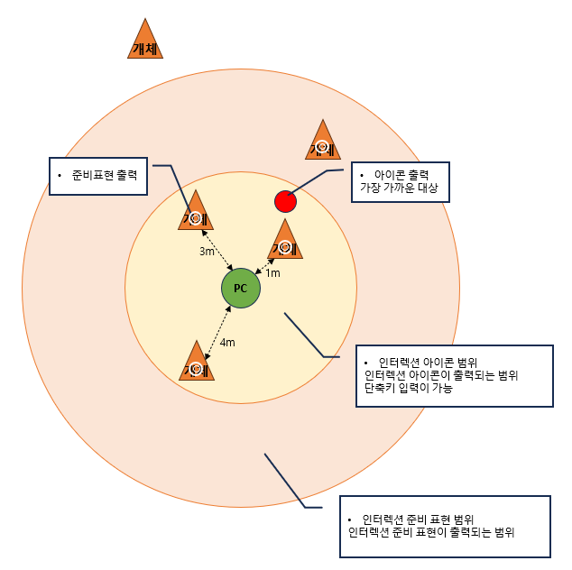

 |  | 인터렉션 진행
 |  |  | ㄴ [인터렉션 아이콘]이 출력 중인 상태일 때, 유저가 인터렉션 키를 입력하면 인터렉션을 진행
 |  |  | ㄴ 이때 각 개체의 [인터렉션 실행 범위]를 판단하여 해당 범위에 도달했을 때 자동으로 인터렉션 연출이 출력
 |  |  | ㄴ 인터렉션 진행 순서
 |  |  |  | 1. [인터렉션 준비표현 범위] 안에 개체가 존재하면 개체에 준비표현 출력
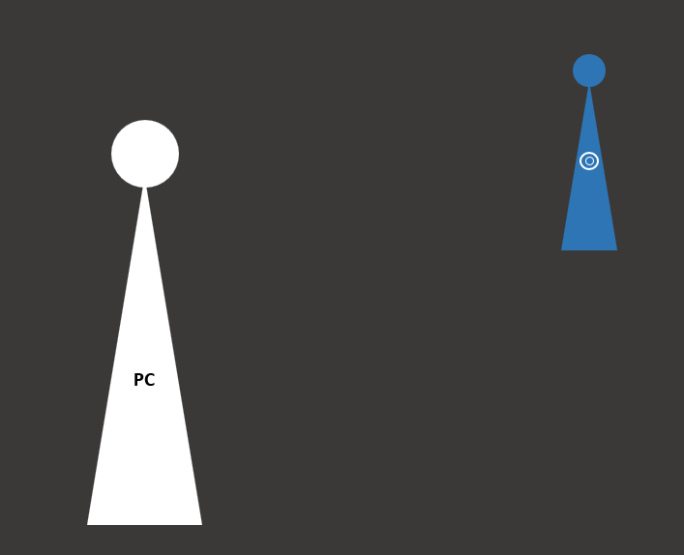

 |  |  |  | 2. [인터렉션 아이콘 범위] 안에 개체가 존재하면 개체에 아이콘 출력 (+이때 마우스 Hover 시 아웃라인 추가 출력)
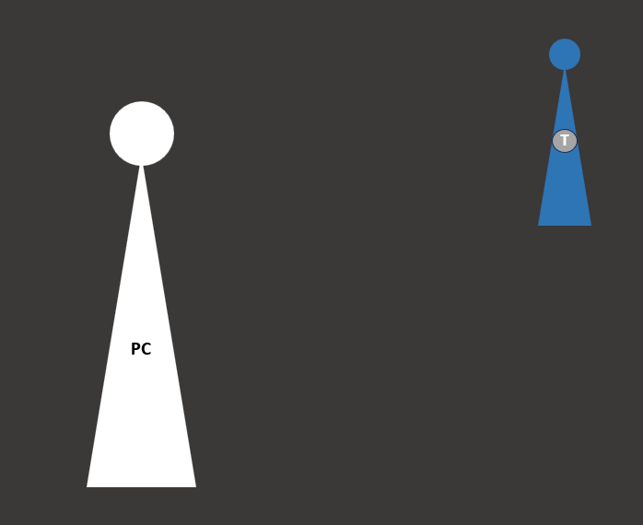
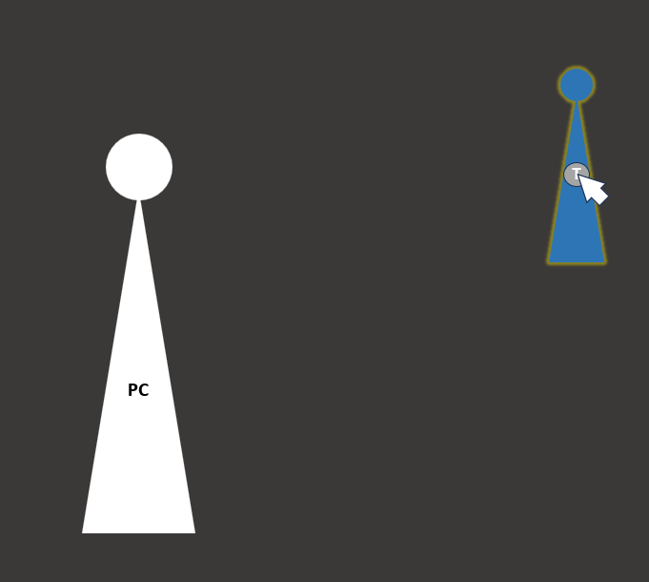

 |  |  |  | 3. 인터렉션 키를 입력하면 해당 개체에게 [추적 거리]를 계산하고 캐릭터가 이동
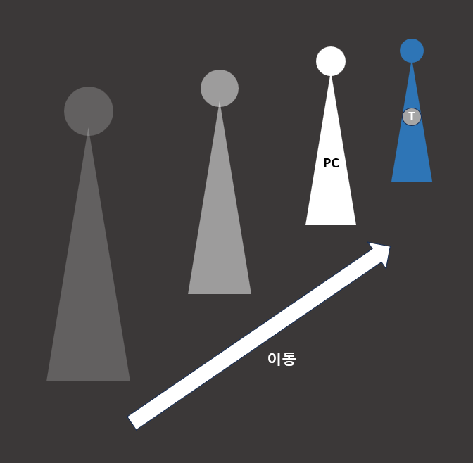
 |  |  |  |  |  |  |  |  | ㅁ 추적 거리
 |  |  |  |  |  |  |  |  |  | 대상의 [인터렉션 실행 범위]를 판단하여 캐릭터가 실제로 인터렉션 가능한 위치로 이동한 후 인터렉션을 시작
 |  |  |  |  |  |  |  |  |  | 대상 <-> 캐릭터 거리 = (대상반경 * 스케일) + 인터렉션 실행 범위 + 캐릭터 반경
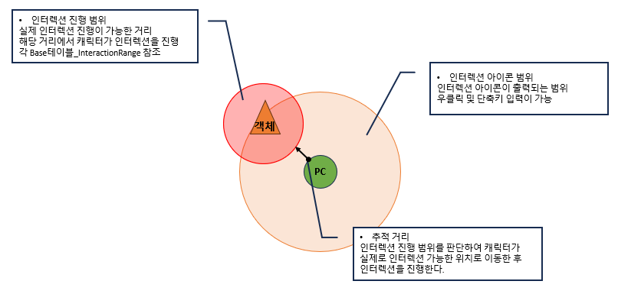

 |  |  |  | 4. [인터렉션 실행 범위]까지 캐릭터가 이동하면, 인터렉션 가능 조건 판단 후 인터렉션 시도
 |  |  |  |  | ㅁ 개체마다 인터렉션 가능 조건을 판단하여 인터렉션 실패 or 성공을 판단
 |  |  |  |  | ㅁ 실패 시 안내 메시지와 함께 인터렉션 진행하지 않음
 |  |  |  |  |  | 개체 |  | 인터렉션 실패 조건(OR)
 |  |  |  |  |  | NetPlayer |  | 연결된 기능이 없음
 |  |  |  |  |  |  |  | 내가 수영/잠수 상태
 |  |  |  |  |  |  |  | 내가 호버링 상태
 |  |  |  |  |  | FunctionNpc |  | 연결된 기능이 없음
 |  |  |  |  |  |  |  | 내가 수영/잠수 상태
 |  |  |  |  |  |  |  | 내가 호버링 상태
 |  |  |  |  |  |  |  | 캐릭터 요구 레벨 미충족
 |  |  |  |  |  |  |  | 선행 퀘스트 미완료
 |  |  |  |  |  | FunctionProb |  | 채집 인원 = 채집 인원 제한 일 때
 |  |  |  |  |  |  |  | 캐릭터 요구 레벨 미충족
 |  |  |  |  |  |  |  | 필요 아이템 미충족
 |  |  |  |  |  |  |  | 필요 티켓 미충족
 |  |  |  |  |  |  |  | 필요 재화 미충족
 |  |  |  |  |  |  |  | 가방 공간 부족

 |  |  |  | 5. 인터렉션 조건 판단 완료 후 개체 방향으로 캐릭터 회전
 |  |  |  | 6. 인터렉션 완료. 개체 종류에 따라 알맞는 기능 출력
 |  |  |  |  | ㅁ 인터렉션 시스템은 인터렉션

 |  | 인터렉션 중단
 |  |  | ㄴ 캐릭터의 상태가 변경될 경우 인터렉션 중단
 |  |  | ㄴ 중단 시 안내 메시지 출력
 |  |  |  | 상태 |  |  | 인터렉션 중단 처리 |  | 비고
 |  |  |  | 대기 |  |  | X
 |  |  |  | 이동 |  |  | O
 |  |  |  | 대시 |  |  | O
 |  |  |  | 점프 |  |  | O
 |  |  |  | 비행중 |  |  | O
 |  |  |  | 호버링 |  |  | X |  | 공중 멈춘 상태에서 가능
 |  |  |  | 수영/잠수 (이동) |  |  | O
 |  |  |  | 수영/잠수 (멈춤) |  |  | X |  | 수중 멈춘 상태에서 가능
 |  |  |  | 경사 미끄러짐 |  |  | O
 |  |  |  | 낙하 |  |  | O
 |  |  |  | 사망 |  |  | O
 |  |  |  | 스킬 사용 |  |  | O
 |  |  |  | 상태이상 |  |  | O
 |  |  |  | 워프중 |  |  | O
 |  |  |  | 연출(대화, 컷신 등) |  |  | O
 |  |  |  | 다른 대상 인터렉션 |  |  | O |  | 현재 인터렉션 중단 후 해당 대상 인터렉션 시도
 |  |  |  | 탑승 |  |  | O |  | 현재 인터렉션 중단 후 해당 대상 인터렉션 시도
 |  |  |  | 피격 |  |  | O
 |  |  |  | 대상 사라짐(디스폰, 사망 등) |  |  | O
 |  |  |  | 대상 이동으로 거리 변화 |  |  | O

테이블
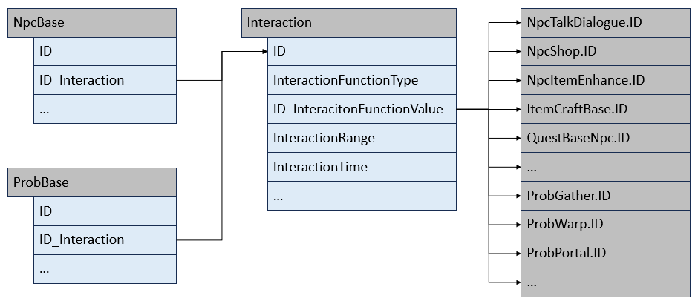
실무 구조
 | 테이블 구조의 이유
 |  | ㄴ 인터렉션 기능이 개발되기 전, NPC 기능과 Prob채집 기능이 먼저 개발되어 있었음
 |  | ㄴ 인터렉션 기능으로써 두 기능을 통합하려 했지만, NPC와 Prob은 코드상 분리되어 있었고 통합하려면 큰 비용과 시간이 들어갔었음
 |  | ㄴ 때문에 NPC와 Prob 기능을 분리하여 당시 구현된 테이블을 기반으로 해당 시스템을 제작하였음
 |  | ㄴ 불필요한 Field는 제외하고 해당 기능에서 사용되었던 Field만 예시로 기입

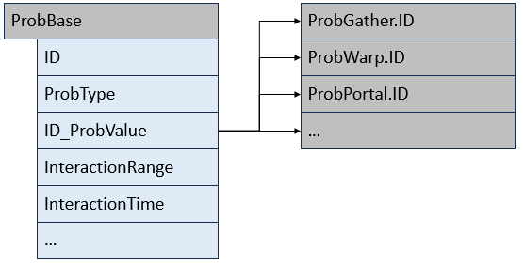

 | CommonData
 |  | Field | Name | 값 | 설명 | 참조
 |  | InteractionPrepareRange | 인터렉션 준비표현 범위 | double | 캐릭터를 기준으로 인터렉션 준비표현 출력을 판단하는 범위
 |  | InteractionIconRange | 인터렉션 아이콘 범위 | double | 캐릭터를 기준으로 인터렉션 아이콘 출력을 판단하는 범위

 | NpcBase
 |  | Field | Name | 값 | 설명 | 참조
 |  | ID | ID | int32
 |  | …
 |  | ID_NpcFunction | Npc 기능 연결 | int32 | Npc 기능 연결 필드 | Table:NpcFunction
 |  | …

 | NpcFunction
 |  | Field | Name | 값 | 설명 | 참조
 |  | ID | ID | int32
 |  | …
 |  | InteractionRange | 인터렉션 실행 거리 | double | 인터렉션 대상 위치를 기준으로 추적을 멈추고, 행위를 시작하는 거리. PC 가 인터랙션을 하기 위해 대상에게 접근하는 거리 이 거리까지 다가갈 수 없을 경우, 갈 수 있는 가장 가까운 거리까지 추적.
 |  | NpcFunctionType | Npc 기능 타입 | Enum.NpcFunctionType | 기능타입. 선택된 값에 따라 <ID_NPCFunctionValue> 에 넣는 값의 테이블이 달라짐 enum 명칭은 실제 타겟이 되는 테이블명을 사용
 |  | ID_NpcFunctionValue | Npc 기능 타입 별 Value | int32 | 각 테이블의 ID 입력 | 각 테이블
 |  | …

 | ProbBase
 |  | Field | Name | 값 | 설명 | 참조
 |  | ID | ID | int32
 |  | …
 |  | ProbType | Prob 타입 | Enum.ProbType | 기능타입. 선택된 값에 따라 <ID_ProbValue>에 넣는 값의 테이블이 달라짐 enum 명칭은 실제 타겟이 되는 테이블명을 사용
 |  | ID_ProbValue | Prob 타입 별 Value | int32 | 각 테이블의 ID 입력 | 각 테이블
 |  | InteractionRange | 인터렉션 실행 거리 | double | 인터렉션 대상 위치를 기준으로 추적을 멈추고, 행위를 시작하는 거리. PC 가 인터랙션을 하기 위해 대상에게 접근하는 거리 이 거리까지 다가갈 수 없을 경우, 갈 수 있는 가장 가까운 거리까지 추적.
 |  | InteractionTime | 인터렉션 소모 시간 | float | 1회 인터렉션 소모 시간 설정
 |  | …

 | Enum.NpcFunctionType
 |  | Enum | Type | 설명
 |  | None | 없음
 |  | Quest | 퀘스트 | 퀘스트 기능 연결
 |  | Shop | 상점 | 상점 기능 연결
 |  | ItemCraft | 제작 | 제작 기능 연결
 |  | …

 | Enum.ProbType
 |  | Enum | Type | 설명
 |  | None | 없음
 |  | Gather | 채집물 | 채집물 기능 연결
 |  | Warp | 워프장치 | 워프장치 기능 연결
 |  | …

개선 구조
 | 테이블 구조의 이유
 |  | ㄴ 인터렉션 시스템을 개발하며, 기존의 NPC기능 / Prob채집의 인터렉션 기능을 통합하여 개발할 수 있었다면 아래와 같은 형태로 테이블을 구성했을 것
 |  | ㄴ NPC / Prob을 따로 관리해야하는 불편함을 Interaction 테이블에 통합되도록 하여, 시스템을 직관적으로 이해하고 업무 효율을 높임
 |  | ㄴ 이 테이블 구조는 실무 때 진행한 것이 아닌, 해당 문서를 포트폴리오 용으로 작성하며 추가적으로 기입한 내용임을 미리 밝힘

